Sheet1
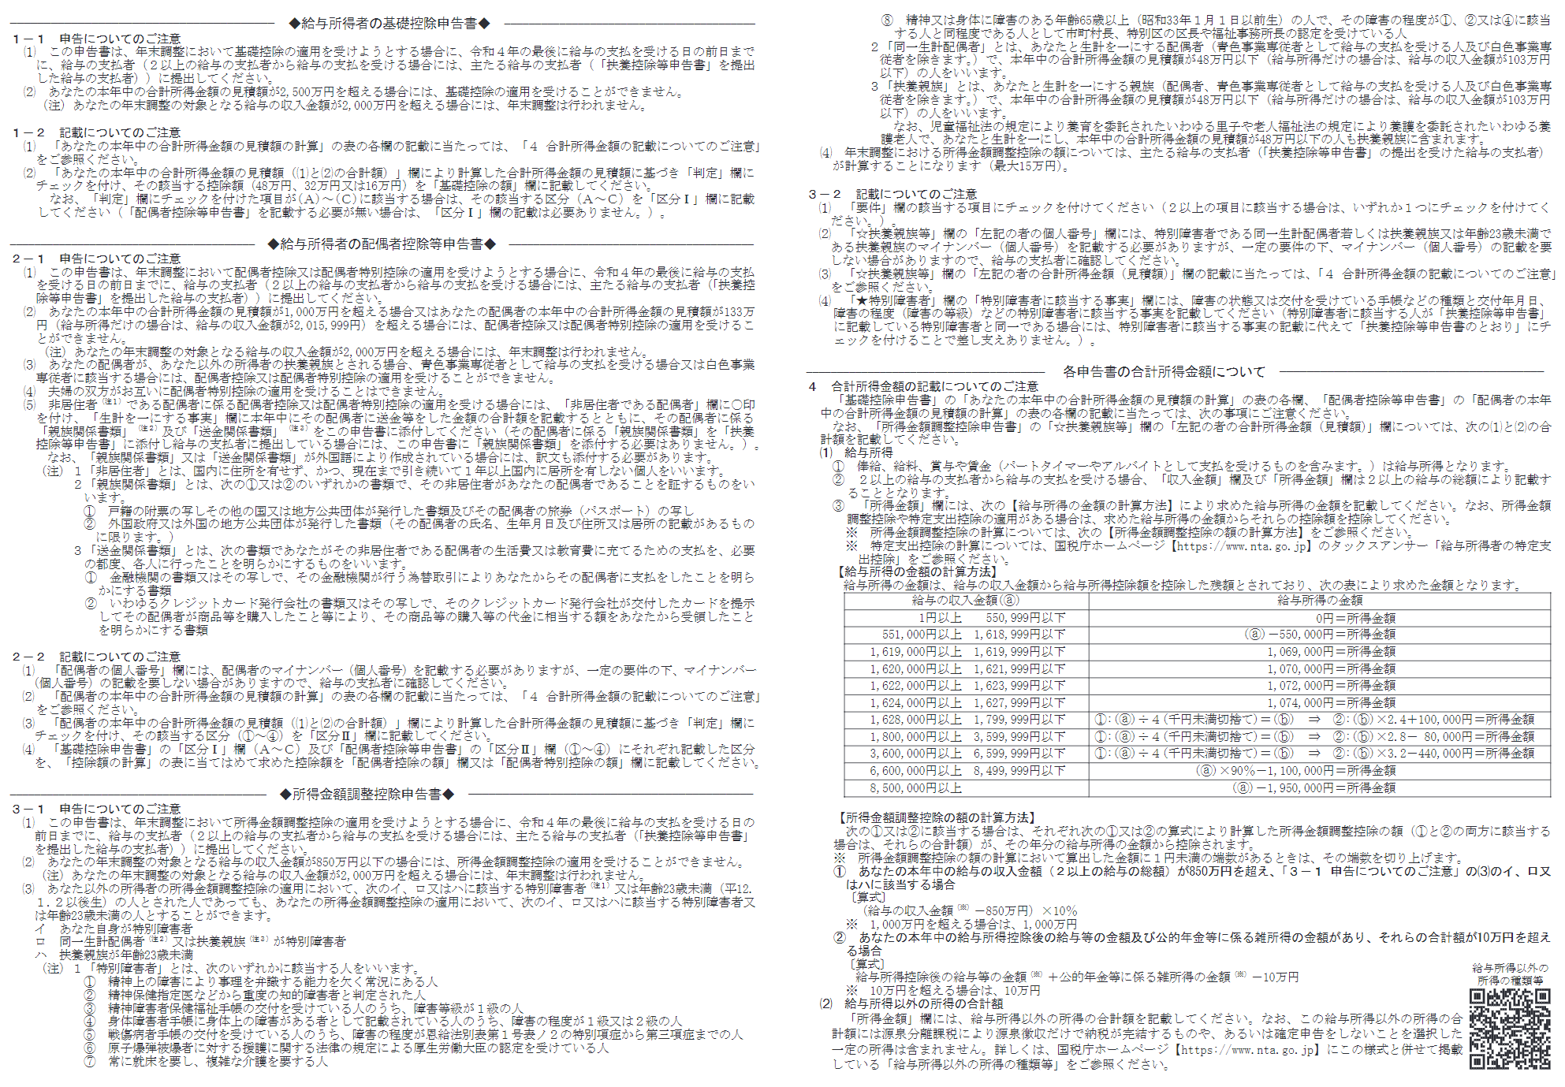
令和４年分 給与所得者の基礎控除申告書 兼 給与所得者の配偶者控除等申告書 兼 所得金額調整控除申告書

所轄税務署長等 |  |  |  |  | 給与の支払者 の名称（氏名） |  |  |  |  |  |  |  |  |  |  |  |  |  |  |  | （フリガナ） あなたの氏名

 |  |  |  |  |  |  |  |  |  |  |  |  |  |  |  |  |  |  |  |  |  |  |  |  |  |  |  |  |  |  |  |  |  |  |  |  |  |  |  |  |  | 記載のしかたはこちら |  |  |  |  | 基・配・所

 |  |  |  |  | 給与の支払者の 法人（個人）番号 |  | ※この申告書の提出を受けた給与の支払者が記載してください。


 |  |  |  |  | 給与の支払者 の所在地（住所） |  |  |  |  |  |  |  |  |  |  |  |  |  |  |  | あなたの住所 又は居所

税務署長

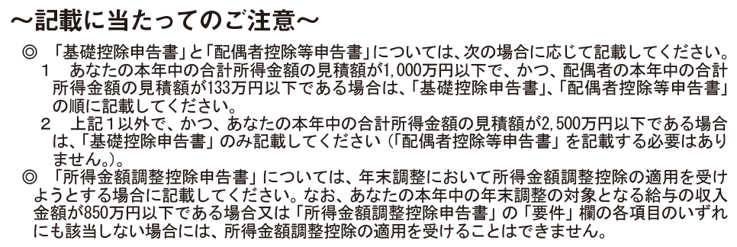 |  |  |  |  |  |  |  |  |  |  |  |  |  |  |  |  |  | ◆ 給与所得者の配偶者控除等申告書 ◆

 |  |  |  |  |  |  |  |  |  |  |  |  |  |  |  |  |  |  | ○ 「控除額の計算」の表の「区分Ⅰ」欄については、「基礎控除申告書」の「区分Ⅰ」欄を参照してください。 ○ 「基礎控除申告書」の「区分Ⅰ」欄が(A)～(C)に該当しない場合や「配偶者控除等申告書」の「区分Ⅱ」欄が①～④に該当しない場合は、配偶者控除及び 配偶者特別控除の適用を受けることはできません。 |  |  |  |  |  |  |  |  |  |  |  |  |  |  |  |  |  |  |  |  |  |  |  |  |  |  |  |  |  |  |  | ◎この申告書の記載に当たっては、裏面の説明をお読み下さい。

 |  |  |  |  |  |  |  |  |  |  |  |  |  |  |  |  |  |  | （ フ リ ガ ナ ） 配 偶 者 の 氏 名 |  |  |  |  |  |  |  |  | 配 偶 者 の 個 人 番 号 |  |  |  |  |  |  |  |  |  |  | 配 偶 者 の 生 年 月 日

 |  |  |  |  |  |  |  |  |  |  |  |  |  |  |  |  |  |  |  |  |  |  |  |  |  |  |  |  |  |  |  |  |  |  |  |  |  |  | 明 ・ 大 ・ 昭 ・ 平 |  |  |  |  | 年 |  | 月 |  |  |  | 日

 |  |  |  |  |  |  |  |  |  |  |  |  |  |  |  |  |  |  |  |  |  |  |  |  |  |  |  | あなたと配偶者の住所又は居所が 異なる場合の配偶者の住所又は居所 |  |  |  |  |  |  |  |  |  |  | 非 居 住 者 で あ る 配 偶 者 |  |  |  | 生 計 を 一 に す る 事 実

◆ 給与所得者の配偶者控除等申告書 ◆

 | ◯ あなたの本年中の合計所得金額の見積額の計算

 | 所 得 の 種 類 |  |  |  |  | 収 入 金 額 |  |  |  |  |  |  | 所 得 金 額 |  |  |  |  |  | ◯ 配偶者の本年中の合計所得金額の見積額の計算

 | (１) | 給 与 所 得 |  |  |  |  |  |  |  |  | 円 |  | (裏面「４（１）を参照） |  |  |  |  |  | 所 得 の 種 類 |  |  |  |  |  | 収 入 金 額 |  |  |  |  | 所 得 金 額 |  |  |  |  |  | 判 定 |  | 48万円以下かつ年齢70歳以上 □ （昭28.1.1以前生） 《老人控除対象配偶者に該当》 |  |  |  |  |  |  |  |  |  | （①） |  | 配偶者控除

 |  |  |  |  |  |  |  |  |  |  |  |  |  |  |  |  | 円 |  | (１) | 給 与 所 得 |  |  |  |  |  |  |  | 円 |  | (裏面「４（１）を参照）

 |  |  |  |  |  |  |  |  |  |  |  |  |  |  |  |  |  |  |  |  |  |  |  |  |  |  |  |  |  |  |  |  | 円 |  |  |  |  | □ 48万円以下かつ年齢70歳未満 |  |  |  |  |  |  |  |  |  | （②）

 | (２) | 給与所得以外の所得の合計額 |  |  |  |  |  |  |  |  |  |  | (裏面「４（2）を参照）
 |  |  |  |  |  |  |  |  |  |  |  |  |  |  |  |  |  |  | (２) | 給与所得以外の所得の合計額 |  |  |  |  |  |  |  |  |  | (裏面「４（２）を参照） |  |  |  |  |  |  |  | □ 48万円超95万円以下 |  |  |  |  |  |  |  |  |  | （③） |  | 配偶者特別控除
 |  |  |  |  |  |  |  |  |  |  |  |  |  |  |  |  | 円
 |  |  |  |  |  |  |  |  |  |  |  |  |  |  |  |  |  |  |  |  |  |  |  |  |  |  |  |  |  |  |  |  | 円
 |  |  |  |  |  |  |  |  |  |  |  |  |  |  |  |  |  |  |  |  |  |  |  |  |  |  |  |  |  |  |  |  |  |  |  |  |  | □ 95万円超133万円以下 |  |  |  |  |  |  |  |  |  | （④）

 | あなたの本年中の合計所得金額の見積額 （(1)と(2)の合計額） |  |  |  |  |  |  |  |  |  |  |  | - |  |  |  | 円 |  | あなたの本年中の合計所得金額の見積額 （(1)と(2)の合計額） |  |  |  |  |  |  |  |  |  |  | - |  |  | 円
 |  |  |  |  |  |  |  |  |  |  |  |  |  |  |  |  |  |  |  |  |  |  |  |  |  |  |  |  |  |  |  |  |  |  |  | 区分Ⅱ |  |  |  |  |  |  |  |  | （上の①～④を記載）

 | ◯ 控除額の計算 |  |  |  |  |  |  |  |  |  |  |  |  |  |  |  |  |  | ◯ 控除額の計算

 | 判 定 |  | □ | 900万円以下 |  |  |  |  |  | （Ａ） |  | 48万円 |  | 区 分 Ⅰ |  |  |  |  |  |  | 区分Ⅱ |  |  |  |  |  |  |  |  |  |  |  |  |  |  |  |  |  |  |  | 配偶者控除の額

 |  |  | □ | 900万円超 |  |  |  | 950万円以下 |  | （Ｂ） |  |  |  |  |  |  |  |  |  |  | ① | ② |  | ③ |  | ④（上記「配偶者の本年中の合計所得金額の見積額（(1)と(2)の合計額）」（＊印の金額）） |  |  |  |  |  |  |  |  |  |  |  |  |  |  |  |  |  |  |  |  |  |  | 円

 |  |  | □ | 950万円超 |  |  |  | 1,000万円以下 |  | （Ｃ） |  |  |  |  |  |  |  |  |  |  |  |  |  |  |  | 95万円超 100万円以下 | 100万円超 105万円以下 |  | 105万円超 110万円以下 |  | 110万円超 115万円以下 | 115万円超 120万円以下 |  | 120万円超 125万円以下 |  |  |  | 125万円超 130万円以下 |  | 130万円超 133万円以下
 |  |  |  |  |  |  |  |  |  |  |  |  |  | （左のA～Cを記載）
 |  |  |  |  |  |  |  |  |  |  |  |  |  |  |  |  |  |  |  |  |  |  |  |  |  |  |  |  |  |  |  |  |  |  |  |  |  |  |  |  | 配偶者特別控除の額
 |  |  | □ | 1,000万円超 |  |  |  | 2,400万円以下
 |  |  |  |  |  |  |  |  |  |  |  |  |  | 基 礎 控 除 の 額 |  |  |  |  | 区分Ⅰ | Ａ | 48万円 | 38万円 |  | 38万円 |  | 36万円 | 31万円 |  | 26万円 |  | 21万円 | 16万円 |  | 11万円 |  |  |  | 6万円 |  | 3万円
 |  |  |  |  |  |  |  |  |  |  |  |  |  |  |  |  |  |  |  |  |  |  |  |  |  |  |  |  |  |  |  |  |  |  |  |  |  |  |  |  |  |  |  |  |  |  |  |  | 円
 |  |  | □ | 2,400万円超 |  |  |  | 2,450万円以下 |  |  |  | 32万円
 |  |  |  |  |  |  |  |  |  |  |  |  |  |  |  |  | 円 |  |  | Ｂ | 32万円 | 26万円 |  | 26万円 |  | 24万円 | 21万円 |  | 18万円 |  | 14万円 | 11万円 |  | 8万円 |  |  |  | 4万円 |  | 2万円

 |  |  | □ | 2,450万円超 |  |  |  | 2,500万円以下 |  |  |  | 16万円
 |  |  |  |  |  |  |  |  |  |  |  |  |  |  |  |  |  |  |  | Ｃ | 16万円 | 13万円 |  | 13万円 |  | 12万円 | 11万円 |  | 9万円 |  | 7万円 | 6万円 |  | 4万円 |  |  |  | 2万円 |  | 1万円 | ※ 左の｢控除額の計算｣の表を 参考に記載してください。

 |  |  |  |  |  |  |  |  |  |  |  |  |  | ※ 左の｢控除額の計算｣の表を 参考に記載してください。
 |  |  |  |  |  |  |  |  |  |  |  |  |  |  |  |  |  |  | 摘 要 |  | 配偶者控除 |  |  | 配 偶 者 特 別 控 除

◆ 所得金額調整控除申告書 ◆

◯ 年末調整において所得金額調整控除の適用を受けようとする場合には、「要件」欄の該当する項目にチェックを付け、その項目に応じて「☆扶養親族等」欄及び「★特別障害者」欄にその該当する者について記載して下さい。（該当者が複数人いる場合には、いずれか1名を記載することで差し支えありません） なお、「要件」欄の2以上の項目に該当する場合には、いずれか1つの要件について、チェックを付け記載することで差し支えありません。 ◯ 年末調整における所得金額調整控除の額については給与の支払者が計算しますので、この申告書に所得金額調整控除額を記載する欄はありません。

 | 要 件 | □ あなた自身が特別障害者 |  |  |  |  |  |  | （右の★欄のみを記載） |  |  |  |  |  | ☆扶養親族等 | （ フ リ ガ ナ ） 同一生計配偶者又は扶養親族の氏名 |  |  |  |  |  |  | 左 記 の 者 の 個 人 番 号 |  |  |  |  |  |  |  |  | 左記の者の生年月日 |  |  |  |  |  |  | ★特別障害者 | 特 別 障 害 者 に 該 当 す る 事 実

 |  |  |  |  |  |  |  |  |  |  |  |  |  |  |  |  |  |  |  |  |  |  |  |  |  |  |  |  |  |  |  | 明 ・ 大 ・ 昭 平 ・ 令 |  |  | ・ |  | ・
 |  | □ 同一生計配偶者（注）が特別障害者 |  |  |  |  |  |  | （右の☆欄及び★欄を記載）
 |  |  |  |  |  |  |  |  |  |  |  |  |  |  |  |  |  |  |  |  |  |  |  |  |  |  |  |  |  |  |  |  |  |  |  |  |  |  |  | （裏面「3-2(4)」を参照）

 |  | □ 扶養親族が特別障害者 |  |  |  |  |  |  | （右の☆欄及び★欄を記載） |  |  |  |  |  |  |  |  |  |  |  |  |  | あなたと左記の住所又は居所が 異なる場合の配偶者の住所又は居所 |  |  |  |  |  |  |  |  | 左記の者の あなたとの続柄 |  |  | 左記の者の合計 所得金額(見積額)

 |  | □ 扶養親族が年齢23歳未満（平11.1.2以後生） |  |  |  |  |  |  | （右の☆欄のみを記載）

 | (注)「同一生計配偶者」とは、あなたと生計を一にする配偶者（青色事業専従者として給与の支払いを受ける人及び白色事業専従者を除きます。）で本年中の合計所得金額の見積額が４８万円以下（給与所得だけの場合には、給与収入金額が１０３万円以下の人をいいます。

